Estadísticas
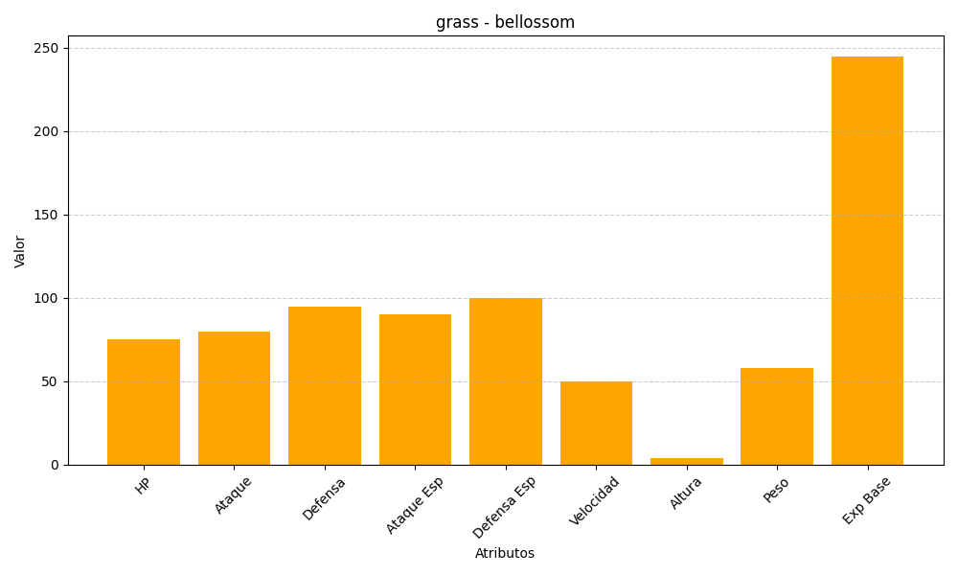
ID | Nombre | Tipo | HP | Ataque | Defensa | Ataque Especial | Defensa Especial | Velocidad | Altura | Peso | Experiencia Base
182 | bellossom | grass | 75 | 80 | 95 | 90 | 100 | 50 | 4 | 58 | 245

